Sheet1
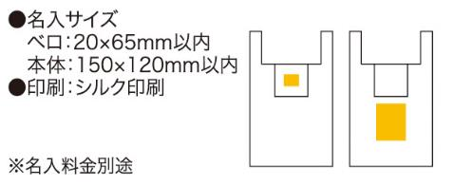
提 案 書

ソロア ポータブルバッグ |  | 参考上代 | ¥240 | 販売価格
 |  | （税別） |  | （税別）
【JAN】 | 4562121883611
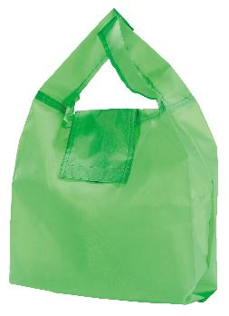 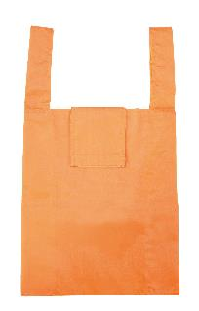 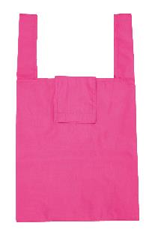 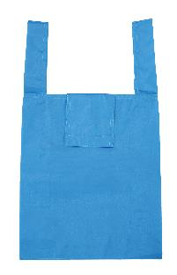 |  |  | 【商品番号】 6190 【本体サイズ】 使用時：295×105×290mm 折畳み時：55×105×20mm・21ｇ 【パッケージサイズ】 70×120×25mm・22ｇ 【個装形態】 ポリ袋入 【色・柄】 ブルー・グリーン・オレンジ・ピンク（色指定可） 【材質】 ポリエステル 【入数】 300 【商品説明】 持ち運びに便利な折りたためるエコバッグ 【生産国】 中国

